使用方法
このファイルには、以下の３つのシートがあります。
（基本的に使用していただくのは、２つ目の「集計表」シートのみになります）
１．「使用方法」シート：ご利用方法についての説明
２．「集計表」シート：個人別に色柄を選ぶと学年分まで自動集計
「クラス集計」表１０クラス分
３．「学年集計表」シート：クラス別に数量を入力して集計
２０クラス分入力できます。必要に応じてご使用ください。
はじめに
※1
※1 シート とは
Excelファイルの列と行のセルで構成された表をシート（ワークシート）と呼びます
下のシート見出しをクリックして切り替えます

「集計表」シート について

00-0000 ○○○○○○○○○
１
２
３
※２ クラス集計の入力について
①「クラス集計1」の薄緑色のセルに「学校名、学年、組 」を入力
②「名前」を入力（名簿データからコピー＆貼り付けなどするとスムーズです） （入力しなくても構いません）
③生徒さんそれぞれご希望の色柄を選び、「1」を入力
■各クラスの色柄それぞれの合計が、上の※３「学年集計」表に反映されます。
■ １０クラス分用意していますが、クラス数が足りない場合は、お手数ですが、もう一つエクセルファイルを用意し、ご利用ください。
色柄の廃番について
勝手ながら色柄がなくなっている場合がございます。
その場合、バツ印を付けますので他のものをお選びください。
(例：Gオレンジ)

クラス集計 ※２

1人の生徒さんの行に、重複して入力した場合と、何も入力していない場合は色がつきます。
ご確認ください。

選んだ色柄名が表示されます。

学年集計 ※３

※３ 学年集計 について
クラス集計に入力された内容が反映されます。
保護しているため、入力はできません。

印刷について
印刷してご注文される場合は、
「学年集計」のページのみ注文書と一緒に
ご提出ください。

色柄を固定して見えるようにしたい場合
もくじについて

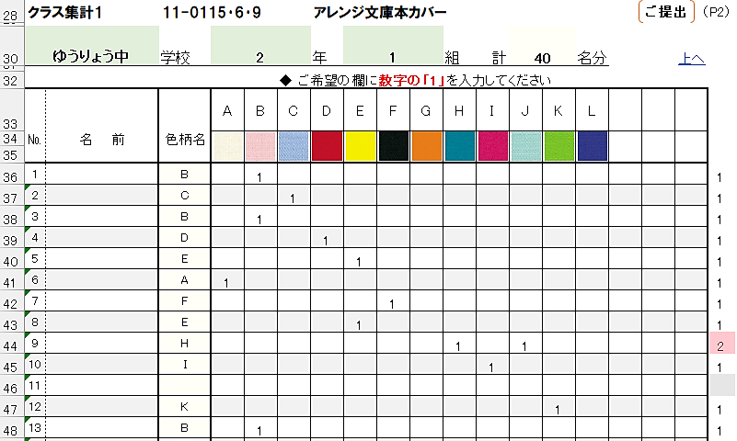
00-0000 ○○○○○○○○○
「集計表」シートの「学年集計」と「クラス集計1」の間にある
"もくじ"の番号をクリックすると、各クラスの集計表の
頭にとびます

このセル（固定したい行の下と列の右で交差するセル）を選んで、
「表示」タブ→「ウインドウ枠の固定」をクリックしていただくと、
下へスクロールしても色柄が固定されて見ることができます。
解除するには、同じ手順で
「表示」タブ→「ウインドウ枠固定の解除」をクリックします。
「クラス集計1～10」の右にある 「もくじへ」は、"もくじ"にとびます
「上へ」は、一番上のセルにとびます

